Бойлеры напольные
Бойлеры косвенного нагрева из нержавеющей стали Gekon HWB INOX напольные
Бойлеры Gekon HWB INOX поставляются в двух исполнениях с одним или двумя теплообменниками
Производство Россия! Гарантия 5 лет!

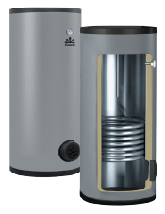
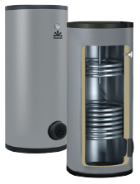
С одним теплообменником |  |  | С двумя теплообменниками
HWB … 1HE INOX |  |  | HWB … 2HE INOX
 |  |  |  |  |  |  |  |  | Бойлеры Gekon применяются в системах горячего водоснабжения с максимальным
 |  |  |  |  |  |  |  |  | рабочим давлением не более 0,6 Мпа |  |  | для нагрева санитарной воды до требуемой температуры.
 |  |  |  |  |  |  |  |  | Бойлеры изготовлены из нержавеющей стали ГОСТ 08Х18Н10 (AISI 304).
 |  |  |  |  |  |  |  |  | Толщина стали корпуса и теплообменника 1,5 мм.
 |  |  |  |  |  |  |  |  | Теплообменник выполнен из гладкой трубы.
 |  |  |  |  |  |  |  |  | Встроенный магниевый анод.
 |  |  |  |  |  |  |  |  | *В модели HWB … 1HE TC INOX магниевый анод не предусмотрен.
 |  |  |  |  |  |  |  |  | В наличии ревизионный люк диаметром 125 мм.
 |  |  |  |  |  |  |  |  | Возможность установки ТЭНа с присоединением G1 1/2”, который поставляется отдельно.
 |  |  |  |  |  |  |  |  | Теплоизоляция из пенополистирола 50 мм, 30 мм для модели HWB … 1HE TC INOX
С одним теплообменником |  |  | С одним теплообменником |  |  |  |  |  | Pащитный кожух из ABS-пластика.
увеличеной мощности |  |  | с верхним подключением
HWB … 1HE XL INOX |  |  | HWB … 1HE TC INOX |  |  |  |  |  | Технические данные:
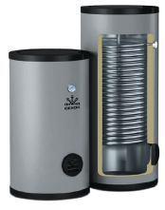
 |  |  |  |  |  |  |  |  | Макс. рабочая температура бака: 95°C.
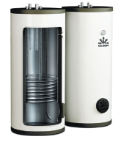
 |  |  |  |  |  |  |  |  | Макс. Рабочая температура теплообменника: 110°C.
 |  |  |  |  |  |  |  |  | Макс. рабочее давление бака: 6 бар.

 |  |  |  |  |  |  |  |  | Комплект поставки:
 |  |  |  |  |  |  |  |  | Бойлер косвенного нагрева из нержавеющей стали - 1 шт.
 |  |  |  |  |  |  |  |  | Паспорт изделия - 1шт.
 |  |  |  |  |  |  |  |  | Упаковка - 1 шт.

Бойлер с одним теплообменником Gekon HWB … 1HE INOX
Модель |  |  |  |  | HWB 150 1HE INOX |  |  |  | HWB 200 1HE INOX |  | HWB 300 1HE INOX |  |  | HWB 400 1HE INOX |  | HWB 500 1HE INOX
Вместимость, л |  |  |  |  | 150 |  |  |  | 200 |  | 300 |  |  | 400 |  | 500
Мощность теплообменника при графике 80/60°С, Δ=35°С, кВт |  |  |  |  | 30 |  |  |  | 30 |  | 45 |  |  | 53 |  | 70
Производительность горячей воды при графике 80/60°С, Δ=35°С, л/ч* |  |  |  |  | 750 |  |  |  | 750 |  | 1120 |  |  | 1300 |  | 1760
Площадь теплообменника, м² |  |  |  |  | 1 |  |  |  | 1 |  | 1.5 |  |  | 1.75 |  | 2.3
Ёмкость теплообменника, л |  |  |  |  | 4.9 |  |  |  | 4.9 |  | 7.4 |  |  | 8.5 |  | 14
Время нагрева воды при графике 80/60°С, Δ35°C/Δ50°C, мин |  |  |  |  | 12/22 |  |  |  | 16/29 |  | 16/30 |  |  | 19/34 |  | 17/32
Размер упаковки (H×L×B), мм |  |  |  |  | 1130×680×680 |  |  |  | 1420×680×680 |  | 2025×680×680 |  |  | 1820×780×780 |  | 2100×780×780
Вес нетто, кг |  |  |  |  | 36 |  |  |  | 46 |  | 67 |  |  | 75 |  | 103
Вес брутто, кг |  |  |  |  | 40 |  |  |  | 52 |  | 73 |  |  | 84 |  | 112
Артикул |  |  |  |  | GKB1501N |  |  |  | GKB2001N |  | GKB3001N |  |  | GKB4001N |  | GKB5001N
Цена, рубли |  |  |  |  | 78,481 ₽ |  |  |  | 86,816 ₽ |  | 121,300 ₽ |  |  | 137,354 ₽ |  | 180,930 ₽

Бойлер с двумя теплообменниками Gekon HWB … 2HE INOX
Модель |  |  |  |  |  |  |  | HWB 200 2HE INOX |  |  | HWB 300 2HE INOX |  |  |  | HWB 400 2HE INOX
Вместимость, л |  |  |  |  |  |  |  | 200 |  |  | 300 |  |  |  | 400
Мощность верхнего теплообменника при графике 80/60°С, Δ=35°С, кВт |  |  |  |  |  |  |  | 15 |  |  | 30 |  |  |  | 30
Площадь верхнего теплообменника, м² |  |  |  |  |  |  |  | 0.5 |  |  | 1 |  |  |  | 1
Ёмкость верхнего теплообменника, л |  |  |  |  |  |  |  | 2.45 |  |  | 4.9 |  |  |  | 4.9
Мощность нижнего теплообменника при графике 80/60°С, Δ=35°С, кВт |  |  |  |  |  |  |  | 30 |  |  | 45 |  |  |  | 53
Площадь нижнего теплообменника, м² |  |  |  |  |  |  |  | 1 |  |  | 1.5 |  |  |  | 1.75
Ёмкость нижнего теплообменника, л |  |  |  |  |  |  |  | 4.9 |  |  | 7.4 |  |  |  | 8.5
Производительность горячей воды при графике 80/60°С, Δ=35°С, л/ч* |  |  |  |  |  |  |  | 1120 |  |  | 1880 |  |  |  | 2040
Время нагрева воды при графике 80/60°С, Δ35°C/Δ50°C, мин |  |  |  |  |  |  |  | 16/29 |  |  | 16/30 |  |  |  | 19/34
Размер упаковки (H×L×B), мм |  |  |  |  |  |  |  | 1420×680×680 |  |  | 2025×680×680 |  |  |  | 1820×780×780
Вес нетто, кг |  |  |  |  |  |  |  | 52 |  |  | 73 |  |  |  | 81
Вес брутто, кг |  |  |  |  |  |  |  | 58 |  |  | 79 |  |  |  | 90
Артикул |  |  |  |  |  |  |  | GKB2002N |  |  | GKB3002N |  |  |  | GKB4002N
Цена, руб |  |  |  |  |  |  |  | 100,570 ₽ |  |  | 142,417 ₽ |  |  |  | 158,470 ₽

Бойлер с одним теплообменником Gekon HWB … 1HE XL INOX
Модель |  |  |  |  |  |  | HWB 300 1HE XL INOX |  |  |  |  |  | HWB 400 1HE XL INOX
Вместимость, л |  |  |  |  |  |  | 300 |  |  |  |  |  | 400
Мощность теплообменника при графике 80/60°С, Δ=35°С, кВт |  |  |  |  |  |  | 122 |  |  |  |  |  | 92
Производительность горячей воды при графике 80/60°С, Δ=35°С, л/ч* |  |  |  |  |  |  | 3000 |  |  |  |  |  | 2100
Площадь теплообменника, м² |  |  |  |  |  |  | 4 |  |  |  |  |  | 3.2
Ёмкость теплообменника, л |  |  |  |  |  |  | 29 |  |  |  |  |  | 22
Время нагрева воды при графике 80/60°С, Δ35°C/Δ50°C, мин |  |  |  |  |  |  | 6/11 |  |  |  |  |  | 11/20
Размер упаковки (H×L×B), мм |  |  |  |  |  |  | 2125×680×680 |  |  |  |  |  | 1820×780×780
Вес нетто, кг |  |  |  |  |  |  | 83 |  |  |  |  |  | 86
Вес брутто, кг |  |  |  |  |  |  | 89 |  |  |  |  |  | 95
Артикул |  |  |  |  |  |  | GKB300XL |  |  |  |  |  | GKB400XL
Цена, рубли |  |  |  |  |  |  | 154,392 ₽ |  |  |  |  |  | 161,432 ₽

Бойлер с одним теплообменником Gekon HWB … 1HE TC INOX
Модель |  |  |  |  |  |  | HWB 120 1HE TC INOX
Вместимость, л |  |  |  |  |  |  | 120
Мощность теплообменника при графике 80/60°С, Δ=35°С, кВт |  |  |  |  |  |  | 30
Производительность горячей воды при графике 80/60°С, Δ=35°С, л/ч* |  |  |  |  |  |  | 720
Площадь теплообменника, м² |  |  |  |  |  |  | 1
Ёмкость теплообменника, л |  |  |  |  |  |  | 7.3
Время нагрева воды при графике 80/60°С, Δ35°C/Δ50°C, мин |  |  |  |  |  |  | 10/18
Размер упаковки (H×L×B), мм |  |  |  |  |  |  | 1210×580×580
Вес нетто, кг |  |  |  |  |  |  | 36.5
Вес брутто, кг |  |  |  |  |  |  | 43.5
Артикул |  |  |  |  |  |  | GKB120TC
Цена, рубли |  |  |  |  |  |  | 83,159 ₽
*Мощность, время нагрева и производительность указана при параметрах подачи теплоносителя температурой 80°C и расходом 2.5 м3/час с температурой нагрева воды в баке от 10 до 45°C

Дополнительное оборудование заказывается отдельно
Артикул | Наименование
6419991067 | ТЭН 2 кВт, 6/4", 220В, L390
6105500209 | Магниевый анод 420 мм для 150-300 л
6105500210 | Магниевый анод 530 мм для 400 л

Бойлер с одним теплообменником Gekon HWB … 1HE INOX и HWB … 1HE XL INOX
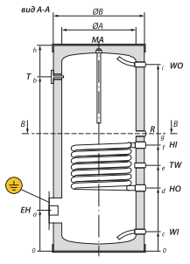
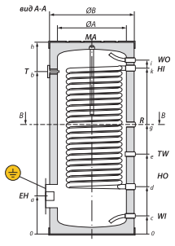
 |  |  |  | WI |  | – вход холодной воды |  |  |  | G 1”
 |  |  |  | WO |  | – выход горячей воды |  |  |  | G 1”
 |  |  |  | HI |  | – вход теплоносителя |  |  |  | G 1”
 |  |  |  | HO |  | – выход теплоносителя |  |  |  | G 1”
 |  |  |  | TW |  | – подключение датчика температуры |  |  |  | Ø 14
 |  |  |  | R |  | – рециркуляция |  |  |  | G 3/4”
 |  |  |  | EН |  | – подключение ТЭНа |  |  |  | G 1,1/2”
 |  |  |  | Т |  | – термометр |  |  |  | G 1/2”
 |  |  |  | MA |  | – магниевый анод |  |  |  | G 1”

Бойлер с двумя теплообменниками Gekon HWB … 2HE INOX |  |  |  |  |  |  |  |  | Бойлер с одним теплообменником Gekon HWB … 1HE TC INOX
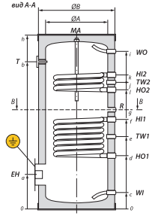
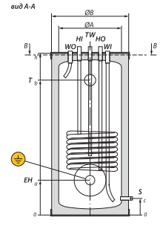
 |  | WI | – вход холодной воды |  |  |  | G 1” |  |  |  |  | WI |  | – вход холодной воды |  |  | G 3/4”
 |  | WO | – выход горячей воды |  |  |  | G 1” |  |  |  |  | WO |  | – выход горячей воды |  |  | G 3/4”
 |  | HI1 / HI2 | – вход теплоносителя |  |  |  | G 1” |  |  |  |  | HI |  | – вход теплоносителя |  |  | G 1”
 |  | HO1 / HO2 | – выход теплоносителя |  |  |  | G 1” |  |  |  |  | HO |  | – выход теплоносителя |  |  | G 1”
 |  | TW1 / TW2 | – подключение датчика температуры |  |  |  | Ø 14 |  |  |  |  | TW |  | – подключение датчика температуры |  |  | Ø 14
 |  | R | – рециркуляция |  |  |  | G 3/4” |  |  |  |  | R |  | – рециркуляция |  |  | G 3/4”
 |  | EН | – подключение ТЭНа |  |  |  | G 1,1/2” |  |  |  |  | EН |  | – подключение ТЭНа |  |  | G 1,1/2”
 |  | Т | – термометр |  |  |  | G 1/2” |  |  |  |  | Т |  | – термометр |  |  | G 1/2”
 |  | MA | – магниевый анод |  |  |  | G 1” |  |  |  |  | S |  | – патрубок слива |  |  | G 1/2”
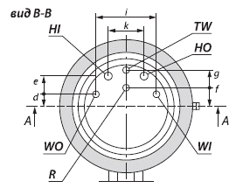

Обращаем ваше внимание на то, что данный прайс-лист носит информационный характер и ни при каких условиях не является публичной офертой,
определяемой ст. 437 ГК РФ. Для получения точной стоимости продукции обращайтесь к нашим менеджерам.

Бойлеры настенные
Бойлеры косвенного нагрева из нержавеющей стали Gekon HWB INOX настенные

Производство Россия! Гарантия 5 лет!

С одним теплообменником |  | С одним теплообменником
HWB … 1HE WL INOX |  | HWB … 1HE WR INOX |  |  |  | Бойлеры Gekon применяются в системах горячего водоснабжения с максимальным |  |  |  | для нагрева санитарной воды до требуемой температуры.
присоединительные патрубки СЛЕВА |  | присоединительные патрубки СПРАВА |  |  |  | рабочим давлением не более 0,6 Мпа
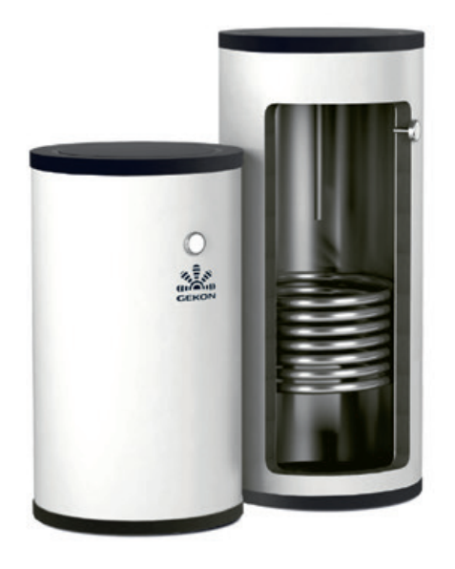
 |  |  |  |  |  | Бойлеры изготовлены из нержавеющей стали ГОСТ 08Х18Н10 (AISI 304).
 |  |  |  |  |  | Толщина стали корпуса и теплообменника 1,5 мм.
 |  |  |  |  |  | Теплообменник выполнен из гладкой трубы.
 |  |  |  |  |  | Встроенный магниевый анод.

 |  |  |  |  |  | Возможность установки ТЭНа с присоединением G1 1/2”, который поставляется отдельно.
 |  |  |  |  |  | Теплоизоляция из пенополистирола 30 мм.
 |  |  |  |  |  | Pащитный кожух из ABS-пластика, белого цвета.

 |  |  |  |  |  | Технические данные:
 |  |  |  |  |  | Макс. рабочая температура бака: 95°C.
 |  |  |  |  |  | Макс. Рабочая температура теплообменника: 110°C.
 |  |  |  |  |  | Макс. рабочее давление бака: 6 бар.

 |  |  |  |  |  | Комплект поставки:
 |  |  |  |  |  | Бойлер косвенного нагрева из нержавеющей стали - 1 шт.
 |  |  |  |  |  | Паспорт изделия - 1шт.
 |  |  |  |  |  | Настенный крепеж - 1 шт.
 |  |  |  |  |  | Упаковка - 1 шт.
Бойлер с одним теплообменником Gekon HWB … 1HE WL/WR настенный INOX
Модель |  |  |  |  | HWB 80 1HE WL INOX |  |  | HWB 100 1HE WL INOX |  |  | HWB 150 1HE WL INOX
 |  |  |  |  | HWB 80 1HE WR INOX |  |  | HWB 100 1HE WR INOX |  |  | HWB 150 1HE WR INOX
Вместимость, л |  |  |  |  | 80 |  |  | 100 |  |  | 150
Мощность теплообменника при графике 80/60°С, Δ=35°С, кВт |  |  |  |  | 15.3 |  |  | 15.3 |  |  | 30
Площадь теплообменника, м² |  |  |  |  | 0.5 |  |  | 0.5 |  |  | 1
Ёмкость теплообменника, л |  |  |  |  | 2.45 |  |  | 2.45 |  |  | 4.9
Производительность горячей воды при графике 80/60°С, Δ=35°С, л/ч* |  |  |  |  | 380 |  |  | 380 |  |  | 750
Время нагрева воды при графике 80/60°С, Δ35°C/Δ50°C, мин |  |  |  |  | 13/24 |  |  | 16/29 |  |  | 12/22
Размер упаковки (H×L×B), мм |  |  |  |  | 890×520×520 |  |  | 1050×520×520 |  |  | 1490×520×520
Вес нетто, кг |  |  |  |  | 19 |  |  | 21 |  |  | 32
Вес брутто, кг |  |  |  |  | 25 |  |  | 28 |  |  | 39
Артикул |  |  |  |  | GKB80WL |  |  | GKB100WL |  |  | GKB150WL
 |  |  |  |  | GKB80WR |  |  | GKB100WR |  |  | GKB150WR
Цена, руб |  |  |  |  | 50,271 ₽ |  |  | 55,500 ₽ |  |  | 72,430 ₽
*Мощность, время нагрева и производительность указана при параметрах подачи теплоносителя температурой 80°C и расходом 2.5 м3/час с температурой нагрева воды в баке от 10 до 45°C

Дополнительное оборудование заказывается отдельно
Артикул | Наименование
6419991067 | ТЭН 2 кВт, 6/4", 220В, L390
6105500209 | Магниевый анод 420 мм для 150-300 л
6105500210 | Магниевый анод 530 мм для 400 л

Бойлер с одним теплообменником Gekon HWB … 1HE WL/WR настенный INOX
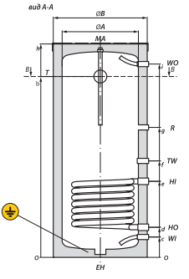
 |  |  | WI | – вход холодной воды |  |  | G 3/4” |  | G 1”
 |  |  | WO | – выход горячей воды |  |  | G 3/4” |  | G 1”
 |  |  | HI | – вход теплоносителя |  |  | G 1” |  | G 1”
 |  |  | HO | – выход теплоносителя |  |  | G 1” |  | G 1”
 |  |  | TW | – подключение датчика температуры |  |  | Ø 14 |  | Ø 14
 |  |  | R | – рециркуляция |  |  | G 3/4” |  | G 3/4”
 |  |  | EН | – подключение ТЭНа |  |  | G 1,1/2” |  | G 1,1/2”
 |  |  | Т | – термометр |  |  | G 1/2” |  | G 1/2”
 |  |  | MA | – магниевый анод |  |  | G 1” |  | G 1”
 |  |  |  | для бойлеров |  |  | 80, 100 л |  | 150 л
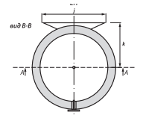

Обращаем ваше внимание на то, что данный прайс-лист носит информационный характер и ни при каких условиях не является публичной офертой,
определяемой ст. 437 ГК РФ. Для получения точной стоимости продукции обращайтесь к нашим менеджерам.

Накопители
Накопители горячей воды из нержавеющей стали Gekon HWB INOX напольные

Производство Россия! Гарантия 5 лет!

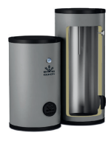
С одним теплообменником |  |  |  | Накопители горячей воды Gekon применяются в системах горячего водоснабжения
HWB … ZHE INOX |  |  |  | с максимальным рабочим давлением не более 0,6 Мпа
 |  |  |  | для нагрева санитарной воды до требуемой температуры.
 |  |  |  | Накопители изготовлены из нержавеющей стали ГОСТ 08Х18Н10 (AISI 304).
 |  |  |  | Толщина стали корпуса 1,5 мм.
 |  |  |  | Встроенный магниевый анод.
 |  |  |  | В наличии ревизионный люк диаметром 125 мм.
 |  |  |  | Возможность установки ТЭНа с присоединением G1 1/2”, который поставляется отдельно.
 |  |  |  | Теплоизоляция из пенополистирола 50 мм.
 |  |  |  | Pащитный кожух из ABS-пластика.

 |  |  |  | Технические данные:
 |  |  |  | Макс. рабочая температура бака: 95°C.
 |  |  |  | Макс. Рабочая температура теплообменника: 110°C.
 |  |  |  | Макс. рабочее давление бака: 6 бар.

 |  |  |  | Комплект поставки:
 |  |  |  | Бойлер косвенного нагрева из нержавеющей стали - 1 шт.
 |  |  |  | Паспорт изделия - 1шт.
 |  |  |  | Упаковка - 1 шт.

Накопитель горячей воды Gekon HWB … ZHE INOX
Модель |  |  |  | HWB 150 ZHE INOX | HWB 200 ZHE INOX |  | HWB 300 ZHE INOX | HWB 400 ZHE INOX
Вместимость, л |  |  |  | 150 | 200 |  | 300 | 400
Время нагрева воды электроТЭНом 2 кВт / 3 кВт, часов |  |  |  | 4,5/3 | 6/4 |  | 9/6 | -/8
Размер упаковки (H×L×B), мм |  |  |  | 1130×680×680 | 1400×680×680 |  | 2125×680×680 | 1820×680×680
Вес нетто, кг |  |  |  | 25 | 35 |  | 56 | 64
Вес брутто, кг |  |  |  | 29 | 41 |  | 62 | 73
Артикул |  |  |  | GKB150ZN | GKB200ZN |  | GKB300ZN | GKB400ZN
Цена, рубли |  |  |  | 58,842 ₽ | 67,364 ₽ |  | 93,819 ₽ | 107,844 ₽

Дополнительное оборудование заказывается отдельно
Артикул | Наименование
6419991067 | ТЭН 2 кВт, 6/4", 220В, L390
6105500209 | Магниевый анод 420 мм для 150-300 л
6105500210 | Магниевый анод 530 мм для 400 л

Бойлер с одним теплообменником Gekon HWB … 1HE INOX и HWB … 1HE XL INOX
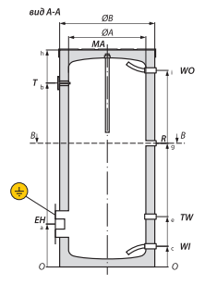
 |  | WI | – вход холодной воды |  |  | G 1”
 |  | WO | – выход горячей воды |  |  | G 1”
 |  | R | – рециркуляция |  |  | G 3/4”
 |  | TW | – подключение датчика температуры |  |  | Ø 14
 |  | EН | – подключение ТЭНа |  |  | G 1,1/2”
 |  | Т | – термометр |  |  | G 1/2”
 |  | MA | – магниевый анод |  |  | G 1”

Обращаем ваше внимание на то, что данный прайс-лист носит информационный характер и ни при каких условиях не является публичной офертой,
определяемой ст. 437 ГК РФ. Для получения точной стоимости продукции обращайтесь к нашим менеджерам.

